Sheet1
N | 计算时间（秒） | 最大绝对误差 | n | 计算时间（秒） | 最大绝对误差
10 | 0.000842 | 4.380E-02 | 1 | 0.1110 | 2.105E-05
100 | 0.004638 | 5.177E-04 | 5 | 0.1223 | 6.553E-04
250 | 0.023669 | 8.38E-05 | 10 | 0.1105 | 2.600E-03
500 | 0.110068 | 2.10E-05 | 15 | 0.1137 | 5.900E-03
750 | 0.251897 | 9.37E-06 | 20 | 0.1128 | 1.050E-02
1000 | 0.690805 | 5.272E-06 | 25 | 0.1158 | 1.650E-02
2500 | 3.351052 | 8.45E-07 | 30 | 0.1121 | 2.380E-02
5000 | 12.366963 | 2.11E-07
Max absolute error - n
7500 | 28.325735 | 9.39E-08
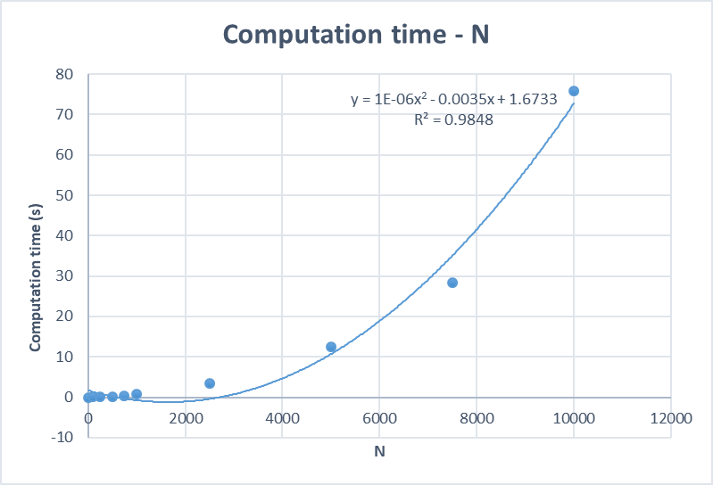
10000 | 75.758639 | 5.282E-08

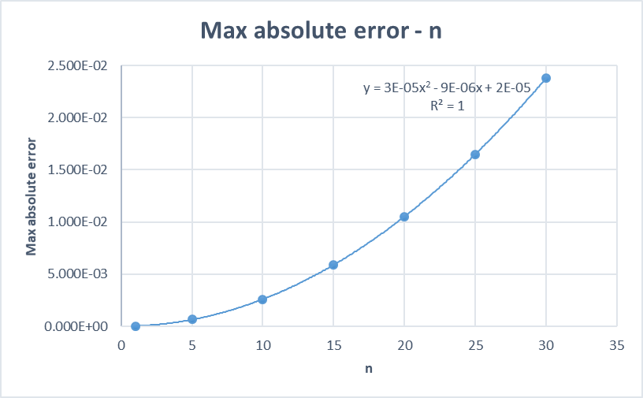

N | 计算时间（秒） | 最大绝对误差
10 | 0.001111 | 4.380E-02
100 | 0.004638 | 5.177E-04
250 | 0.023669 | 8.38E-05
500 | 0.110068 | 2.10E-05
Computation time - N
750 | 0.251897 | 9.37E-06
1000 | 0.690805 | 5.272E-06
2500 | 3.351052 | 8.45E-07
5000 | 12.366963 | 2.11E-07
7500 | 28.325735 | 9.39E-08
10000 | 75.758639 | 5.282E-08

